Tabelle1
"Strategic" BTC Reserve Impact (in USD)
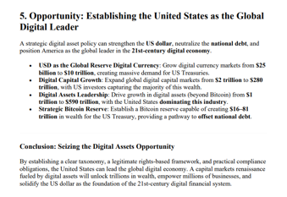
BTC Price | 86,257 | https://coinmarketcap.com
BTC Outstanding | 19,820,000 | https://coinmarketcap.com
Cap | 1,709,613,740,000

Strategic US BTC Reserve
BTC Price | 86,257
Reserve Amount | 939,054
Reserve in USD | 81,000,000,000 | 16-81 Trillion

Exchanges OTC
BTC Exchange Reserve | 2,532,862 | https://cryptoquant.com/asset/btc/chart/exchange-flows/exchange-reserve?exchange=all_exchange&window=DAY&sma=0&ema=0&priceScale=log&metricScale=linear&chartStyle=line
BTC Exchange Reserve in USD | 218,477,077,534

Diff. Ask and Bid | -137,477,077,534
Impact on Float | -169.72% | <- Puchase over Exchange Reserve
Taken form Cap | 4.74%

Nicht bekannt wie viele der Beschlagnahmten BTC die USA noch hält

Aktuell sieht der Case scheiße aus, not a buy außer Hype reiten

